4 Tablica 2 - Graf 2
Tablica 2: Struktura članova OMF-a prema dobi i spolu |  |  |  |  |  |  |  |  |  |  |  |  |  |  |  |  |  | Studeni 2018.
Table 2: Mandatory pension funds members age and gender structure |  |  |  |  |  |  |  |  |  |  |  |  |  |  |  |  |  | November 2018

 | Muškarci Male |  |  | Žene Female |  |  | Ukupno Total |  |  | Mjesečna promjena broja - muškarci Monthly change in number - Male |  |  | Mjesečna promjena broja - žene Monthly change in number - Female |  |  | Ukupna mjesečna promjena Total monthly change
Dob Age | Kategorije / Categories |  |  | Kategorije / Categories |  |  | Kategorije / Categories |  |  | Kategorije / Categories |  |  | Kategorije / Categories |  |  | Kategorije / Categories
 | A | B | C | A | B | C | A | B | C | A | B | C | A | B | C | A | B | C
≤ 18 | 5 | 5,750 | 2 | 5 | 3,613 | 0 | 10 | 9,363 | 2 | -1 | 293 | -1 | 0 | 168 | 0 | -9.09% | 5.18% | -33.33%
19 - 24 | 270 | 104,631 | 123 | 172 | 83,592 | 92 | 442 | 188,223 | 215 | 8 | 601 | -2 | 0 | 203 | -4 | 1.84% | 0.43% | -2.71%
25 - 29 | 435 | 123,607 | 86 | 305 | 114,505 | 103 | 740 | 238,112 | 189 | -1 | 148 | 5 | 7 | -59 | 4 | 0.82% | 0.04% | 5.00%
30 - 34 | 792 | 146,839 | 69 | 427 | 137,531 | 56 | 1,219 | 284,370 | 125 | 1 | 50 | -1 | -1 | -264 | -2 | 0.00% | -0.08% | -2.34%
35 - 39 | 900 | 158,590 | 67 | 388 | 148,072 | 84 | 1,288 | 306,662 | 151 | 3 | 266 | -1 | 3 | 8 | 2 | 0.47% | 0.09% | 0.67%
40 - 44 | 792 | 142,760 | 81 | 407 | 139,050 | 81 | 1,199 | 281,810 | 162 | 2 | 336 | 0 | 1 | 258 | 0 | 0.25% | 0.21% | 0.00%
45 - 49 | 554 | 118,137 | 108 | 282 | 124,447 | 93 | 836 | 242,584 | 201 | 3 | 226 | 2 | 7 | 190 | -2 | 1.21% | 0.17% | 0.00%
50 - 54 | 330 | 111,817 | 133 | 165 | 117,343 | 184 | 495 | 229,160 | 317 | 6 | 82 | -1 | 3 | 248 | -3 | 1.85% | 0.14% | -1.25%
55 - 59 | 0 | 60,797 | 226 | 0 | 49,311 | 8,785 | 0 | 110,108 | 9,011 | 0 | 1,088 | -7 | 0 | 1,011 | 118 |  | 1.94% | 1.25%
60 - 64 | 0 | 20 | 13,159 | 0 | 1 | 8,614 | 0 | 21 | 21,773 | 0 | 4 | 220 | 0 | 0 | 211 |  | 23.53% | 2.02%
≥ 65 | 0 | 1 | 527 | 0 | 0 | 309 | 0 | 1 | 836 | 0 | 0 | 6 | 0 | 0 | 19 |  | 0.00% | 3.08%
Ukupno Total | 4,078 | 972,949 | 14,581 | 2,151 | 917,465 | 18,401 | 6,229 | 1,890,414 | 32,982 | 21 | 3,094 | 220 | 20 | 1,763 | 343 | 0.66% | 0.26% | 1.74%
Sveukupno Total | 991,608 |  |  | 938,017 |  |  | 1,929,625 |  |  | 3,335 |  |  | 2,126 |  |  | 0.28%
Izvor / Source: Regos

Grafikon 2: Dobna i spolna struktura članova OMF-a po kategorijama fondova (A, B i C) |  |  |  |  |  |  |  |  |  |  |  |  | Studeni 2018.
Chart 2: OMF members age and gender structure by funds categories (A, B and C) |  |  |  |  |  |  |  |  |  |  |  |  | November 2018

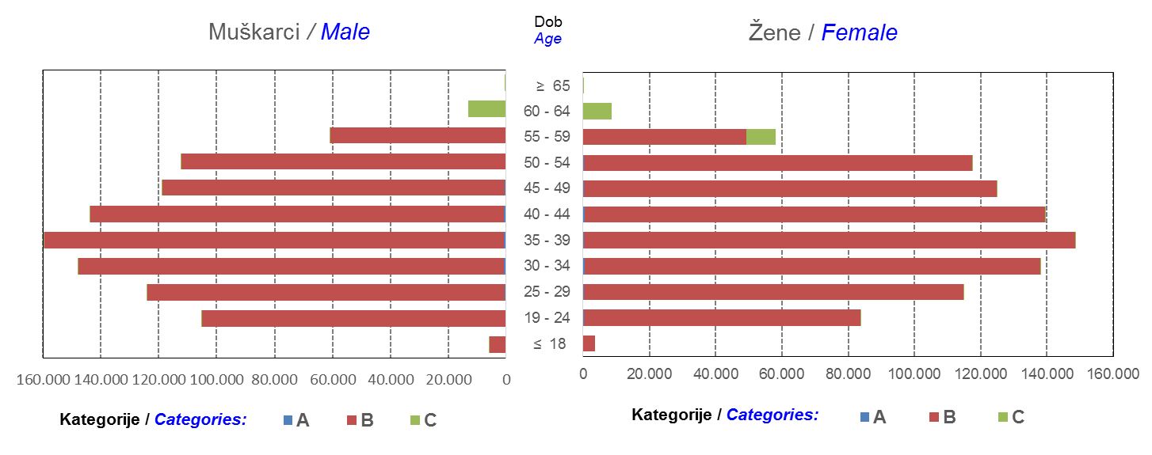

Izvor / Source: Regos
Sadržaj / Contents
 |  |  |  |  |  |  |  |  |  |  |  |  |  |  |  |  |  | stranica/page 4

8 Tablica 9 - Graf 3,4
Tablica 9: Neto imovina OMF-ova |  |  |  |  |  | Studeni 2018.
Table 9: OMFs' net assets |  |  |  |  |  | November 2018
 |  |  |  | u tisućama kuna / in thousand HRK
Obvezni mirovinski fond Mandatory pension fund | Neto imovina OMF-ova / OMFs' net assets
 | Studeni 2018. |  | Listopad 2018. |  | Promjena
 | November 2018 |  | October 2018 |  | Change
 | Iznos | Udjel | Iznos | Udjel | U iznosu | Relativna
 | Amount | Share | Amount | Share | Amount | Relative
AZ OMF kategorije A | 287,410 | 0.29% | 286,072 | 0.29% | 1,338 | 0.47%
AZ OMF kategorije B | 35,628,508 | 36.35% | 35,450,808 | 36.35% | 177,700 | 0.50%
AZ OMF kategorije C | 1,892,857 | 1.93% | 1,856,157 | 1.90% | 36,700 | 1.98%
Svi AZ OMF / All AZ OMF | 37,808,775 | 38.57% | 37,593,036 | 38.55% | 215,739 | 0.57%
Erste Plavi OMF kategorije A | 88,264 | 0.09% | 87,344 | 0.09% | 921 | 1.05%
Erste Plavi OMF kategorije B | 12,966,303 | 13.23% | 12,877,822 | 13.20% | 88,481 | 0.69%
Erste Plavi OMF kategorije C | 514,954 | 0.53% | 506,114 | 0.52% | 8,840 | 1.75%
Svi Erste Plavi OMF / All Erste Plavi OMF | 13,569,522 | 13.84% | 13,471,279 | 13.81% | 98,243 | 0.73%
PBZ/CO OMF kategorije A | 90,880 | 0.09% | 90,328 | 0.09% | 553 | 0.61%
PBZ/CO OMF kategorije B | 15,386,340 | 15.70% | 15,320,622 | 15.71% | 65,718 | 0.43%
PBZ/CO OMF kategorije C | 731,391 | 0.75% | 711,251 | 0.73% | 20,140 | 2.83%
Svi PBZ CO OMF / All PBZ CO OMF | 16,208,612 | 16.54% | 16,122,201 | 16.53% | 86,411 | 0.54%
Raiffeisen OMF kategorije A | 187,433 | 0.19% | 185,868 | 0.19% | 1,566 | 0.84%
Raiffeisen OMF kategorije B | 28,654,227 | 29.23% | 28,585,161 | 29.31% | 69,066 | 0.24%
Raiffeisen OMF kategorije C | 1,596,435 | 1.63% | 1,564,967 | 1.60% | 31,468 | 2.01%
Svi Raiffeisen OMF / All Raiffeisen OMF | 30,438,096 | 31.05% | 30,335,996 | 31.11% | 102,100 | 0.34%
Ukupno kategorija A / Total category A | 653,988 | 0.67% | 649,611 | 0.67% | 4,377 | 0.67%
Ukupno kategorija B / Total category B | 92,635,379 | 94.50% | 92,234,413 | 94.58% | 400,966 | 0.43%
Ukupno kategorija C / Total category C | 4,735,637 | 4.83% | 4,638,489 | 4.76% | 97,148 | 2.09%
Sveukupno / Total | 98,025,004 | 100.00% | 97,522,513 | 100.00% | 502,492 | 0.52%
Izvor / Source: HANFA

Grafikon 3: Udjeli društava za upravljanje OMF-ovima u ukupnoj neto imovini |  |  |  |  |  | Studeni 2018.
Chart 3: OMFs' management companies share in total net assets |  |  |  |  |  | November 2018

Izvor / Source: HANFA

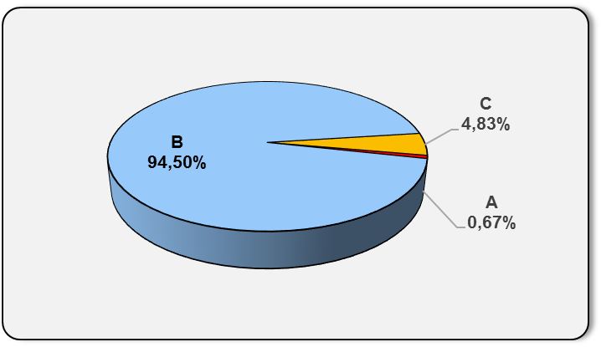
Grafikon 4: Udjeli kategorija A, B i C u ukupnoj neto imovini |  |  |  |  |  | Studeni 2018.
Chart 4: Categories' A, B and C share in total net assets |  |  |  |  |  | November 2018

Izvor / Source: HANFA

Sadržaj / Contents
 |  |  |  |  |  | stranica / page 8

10 Graf 5.1, 5.2, 5.3
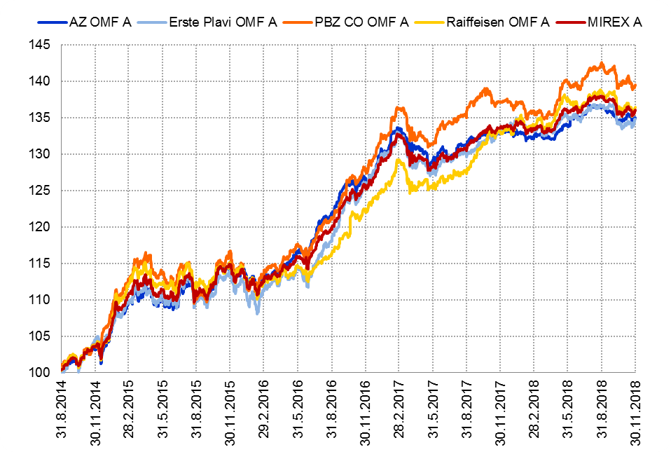
Grafikon 5.1: Vrijednosti obračunskih jedinica OMF-ova kategorije A | Studeni 2018.
Chart 5.1: Values of category A OMFs' units of account | November 2018

Izvor / Source: HANFA

Grafikon 5.2: Vrijednosti obračunskih jedinica OMF-ova kategorije B
Chart 5.2: Values of category B OMFs' units of account
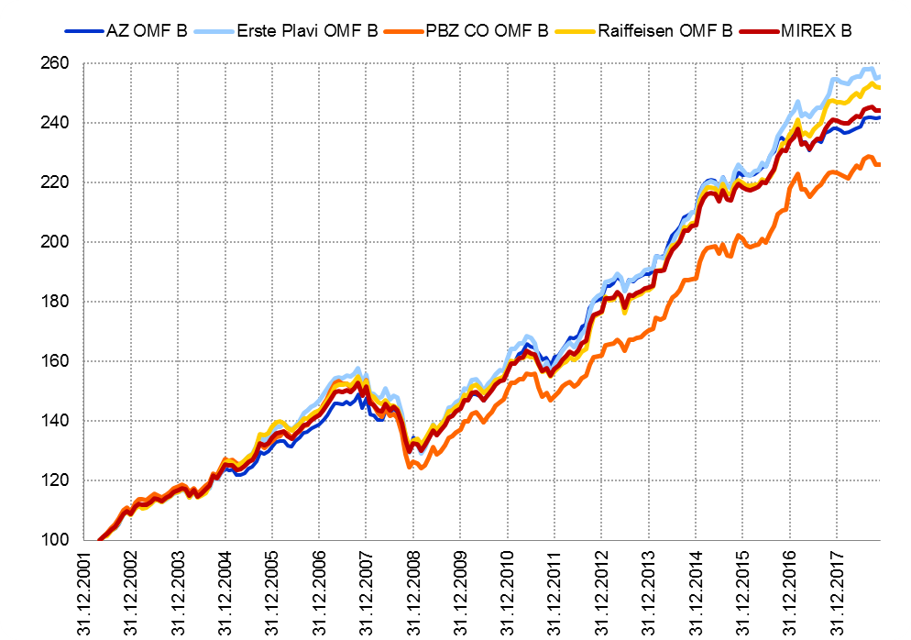

Izvor / Source: HANFA

Grafikon 5.3: Vrijednosti obračunskih jedinica OMF-ova kategorije C
Chart 5.3: Values of category C OMFs' units of account
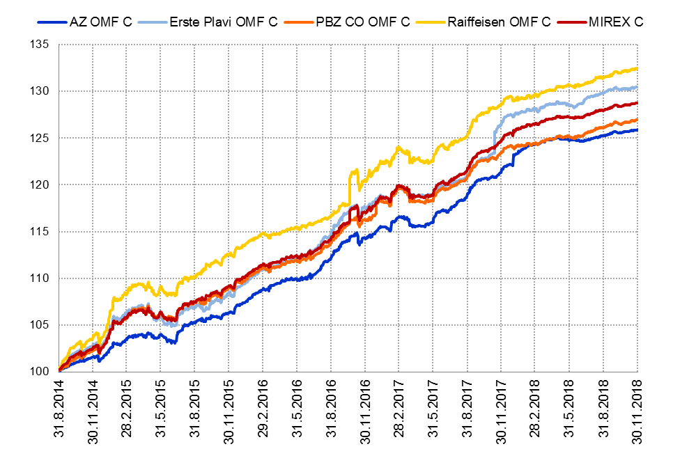

Izvor / Source: HANFA
Sadržaj / Contents
 | stranica / page 10

12 Tablica 13 - Graf 6
Tablica 13: Članstvo ODMF-ova1) |  |  |  |  |  |  |  |  | Studeni 2018.
Table 13: ODMFs' Membership1) |  |  |  |  |  |  |  |  | November 2018

Članstvo / Membership | AZ benefit ODMF | AZ profit ODMF | Croatia osiguranje ODMF | Croatia osiguranje 1000 A ODMF | Croatia osiguranje 1000 C ODMF | Erste Plavi Expert ODMF | Erste Plavi Protect ODMF | Raiffeisen ODMF | Ukupno Total
Početak razdoblja Beginning of the period | 44,703 | 103,516 | 27,536 | 208 | 154 | 21,458 | 26,607 | 65,989 | 290,171
Udjel Share | 15.41% | 35.67% | 9.49% | 0.07% | 0.05% | 7.39% | 9.17% | 22.74% | 100.00%
Novi članovi New members | 679 | 376 | 1,951 | 858 | 235 | 295 | 1,064 | 2,191 | 7,649
Mirovina Retirement | 10 | 28 | 18 | 7 | 1 | 2 | 1 | 34 | 101
Smrt Death | 11 | 4 | 0 | 0 | 0 | 2 | 8 | 6 | 31
Ostalo Other | 202 | 150 | 1 | 0 | 0 | 34 | 148 | 269 | 804
Ukupan prestanak članstva Membership termination total | 223 | 182 | 19 | 7 | 1 | 38 | 157 | 309 | 936
Kraj razdoblja End of the period | 45,159 | 103,710 | 29,468 | 1,059 | 388 | 21,715 | 27,514 | 67,871 | 296,884
Udjel Share | 15.21% | 34.93% | 9.93% | 0.357% | 0.1307% | 7.31% | 9.27% | 22.86% | 100.00%
Izvor / Source: DMD-ovi / DMDs
1) Preliminarni podaci / Preliminary data

Grafikon 6: Udjel ODMFova u ukupnom broju članova |  |  |  |  |  |  |  |  | Studeni 2018.
Chart 6: ODMFs' shares in total membership |  |  |  |  |  |  |  |  | November 2018
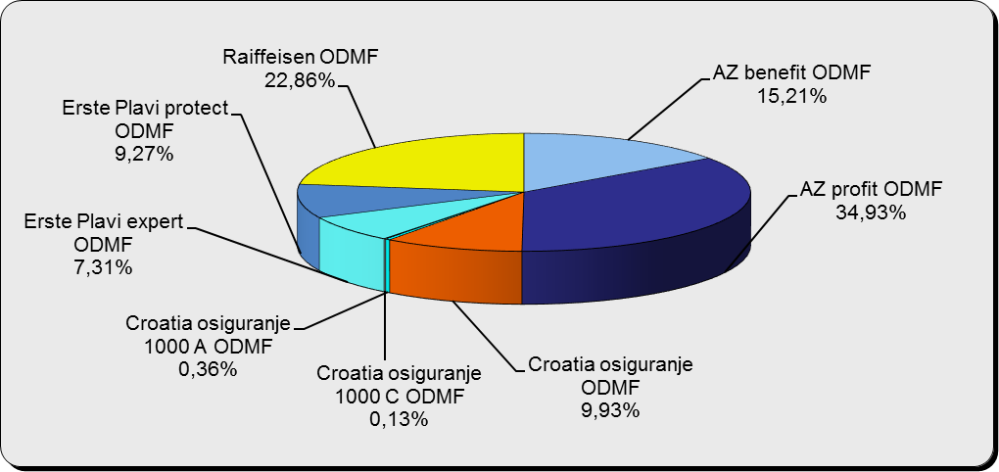

Izvor / Source: DMD-ovi / DMDs

Sadržaj / Contents

 |  |  |  |  |  |  |  |  | stranica / page 12

13 Tablica 14 - Graf 7
Tablica 14: Struktura članova ODMF-a prema dobi i spolu |  |  |  |  |  | KVARTALNI PODACI za: |  |  | RUJAN 2018.
Table 14: Open voluntary pension funds members age and gender structure |  |  |  |  |  | QUARTERLY DATA for: |  |  | SEPTEMBER 2018

 |  | Rujan 2018. |  |  | Lipanj 2018. |  | Kvartalna promjena Quarterly change
 |  | September 2018 |  |  | June 2018 |  | Brojčana / In number |  | Relativna Relative
Dob Age | Muškarci Male | Žene Female | Ukupno Total | Muškarci Male | Žene Female | Ukupno Total | Muškarci Male | Žene Female | Ukupno Total
≤ 18 | 792 | 707 | 1,499 | 881 | 820 | 1,701 | -89 | -113 | -11.88%
19 - 24 | 4,047 | 2,173 | 6,220 | 4,248 | 2,479 | 6,727 | -201 | -306 | -7.54%
25 - 29 | 9,774 | 6,185 | 15,959 | 10,713 | 6,991 | 17,704 | -939 | -806 | -9.86%
30 - 34 | 18,243 | 13,184 | 31,427 | 19,035 | 13,835 | 32,870 | -792 | -651 | -4.39%
35 - 39 | 22,236 | 18,093 | 40,329 | 22,752 | 18,432 | 41,184 | -516 | -339 | -2.08%
40 - 44 | 21,459 | 19,478 | 40,937 | 22,238 | 20,224 | 42,462 | -779 | -746 | -3.59%
45 - 49 | 19,355 | 19,912 | 39,267 | 20,109 | 21,093 | 41,202 | -754 | -1,181 | -4.70%
50 - 59 | 31,011 | 35,124 | 66,135 | 31,591 | 34,643 | 66,234 | -580 | 481 | -0.15%
60 - 69 | 16,238 | 18,261 | 34,499 | 14,191 | 15,958 | 30,149 | 2,047 | 2,303 | 14.43%
70 - 84 | 4,892 | 6,832 | 11,724 | 3994 | 5885 | 9,879 | 898 | 947 | 18.68%
≥ 85 | 335 | 504 | 839 | 289 | 442 | 731 | 46 | 62 | 14.77%
Ukupno Total | 148,382 | 140,453 | 288,835 | 150,041 | 140,802 | 290,843 | -1,659 | -349 | -0.69%
Izvor / Source: DMD-ovi / DMDs

Grafikon 7: Dobna i spolna struktura članova ODMF-a na dan 30. rujna 2018.
Chart 7: ODMF members age and gender structure as at 30 September 2018

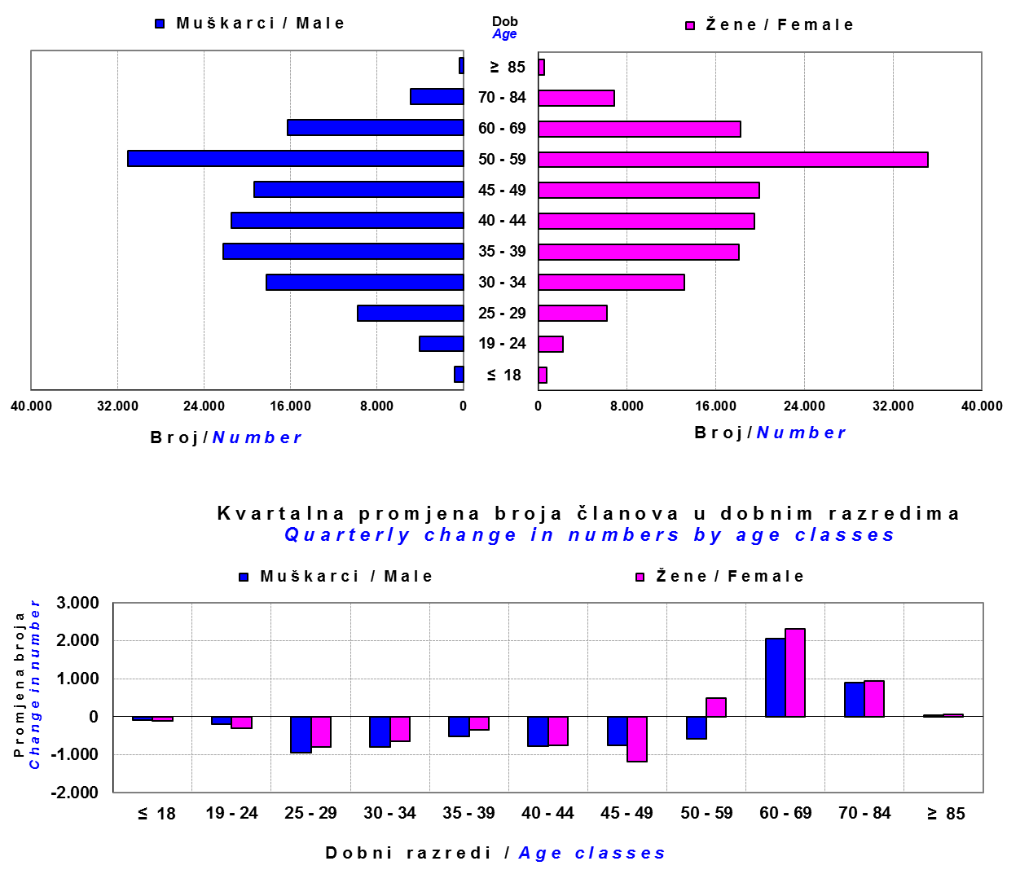

Izvor / Source: DMD-ovi / DMDs

Sadržaj / Contents

 |  |  |  |  |  |  |  |  | stranica/page 13

14 Tablica 15 - Graf 8
Tablica 15: Bruto mirovinski doprinosi uplaćeni ODMF-ovima1) |  |  |  |  | Studeni 2018.
Table 15: Gross pension contributions paid to ODMFs1) |  |  |  |  | November 2018
...
 |  |  |  | u tisućama kuna / in thousand HRK
Raiffeisen ODMF | 18,096 | 9,852 | 83.69% | 1,361,968 | 1.35%
Ukupno / Total | 59,430 | 39,831 | 49.21% | 4,560,858 | 1.32%
Izvor / Source: DMD-ovi / DMDs
1) Bruto doprinosi jednaki su ukupno uplaćenim doprinosima članova dobrovoljnih mirovinskih fondova, prije odbitka naknade DMD-ova od uplaćenih doprinosa.
1) Gross contribution is a contribution paid in by members of a voluntary pension fund which includes DMDs' entry fee.
2) U ukupnim uplatama iskazana su i uplaćena sredstva državnog poticaja.
2) Total net contributions include state subsidies.

Grafikon 8: Mjesečna promjena bruto mirovinskih doprinosa uplaćenih ODMF-ovima |  |  |  |  | Studeni 2018.
Chart 8: Monthly change of gross pension contributions paid to ODMFs |  |  |  |  | November 2018
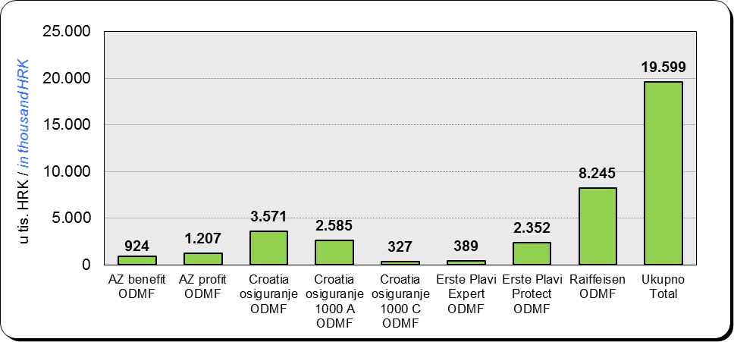

Izvor / Source: DMD-ovi / DMDs

Sadržaj / Contents
...

15 Tablica 16 - Graf 9,10
...
Izvor /Source: HANFA

Grafikon 10: Mjesečna promjena neto imovine ODMF-ova | Studeni 2018.
Chart 10: ODMFs net assets monthly change | November 2018
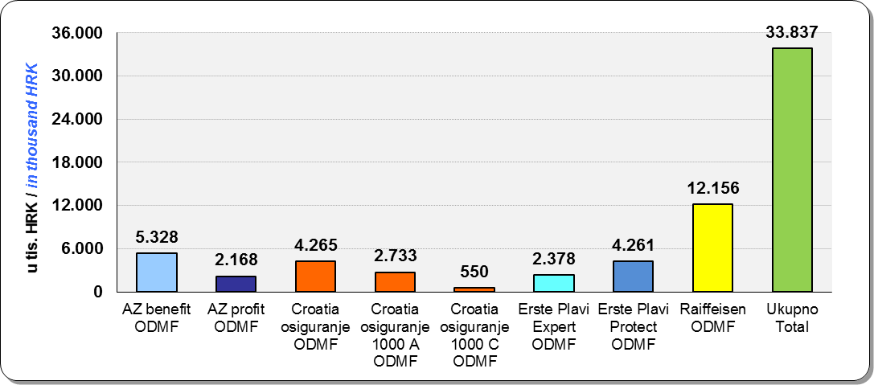

Izvor /Source: HANFA

Sadržaj / Contents
 | stranica / page 15

19 Tablica 20 - Graf 11
...
 |  | Rujan 2018. |  |  | Lipanj 2018. |  | Kvartalna promjena Quarterly change
60 - 69 | 1,796 | 984 | 2,780 | 1,436 | 794 | 2,230 | 360 | 190 | 24.66%
70 - 84 | 128 | 62 | 190 | 120 | 31 | 151 | 8 | 31 | 25.83%
≥ 85 | 0 | 1 | 1 | 0 | 1 | 1 | 0 | 0 | 0.00%
Ukupno Total | 20,875 | 18,201 | 39,076 | 16,074 | 14,366 | 30,440 | 4,801 | 3,835 | 28.37%
Izvor / Source: DMD-ovi / DMDs

Grafikon 11: Dobna i spolna struktura članova ZDMF- ova na dan 30. rujna 2018.
Chart 11: ZDMF members age and gender structure as at 30 September 2018

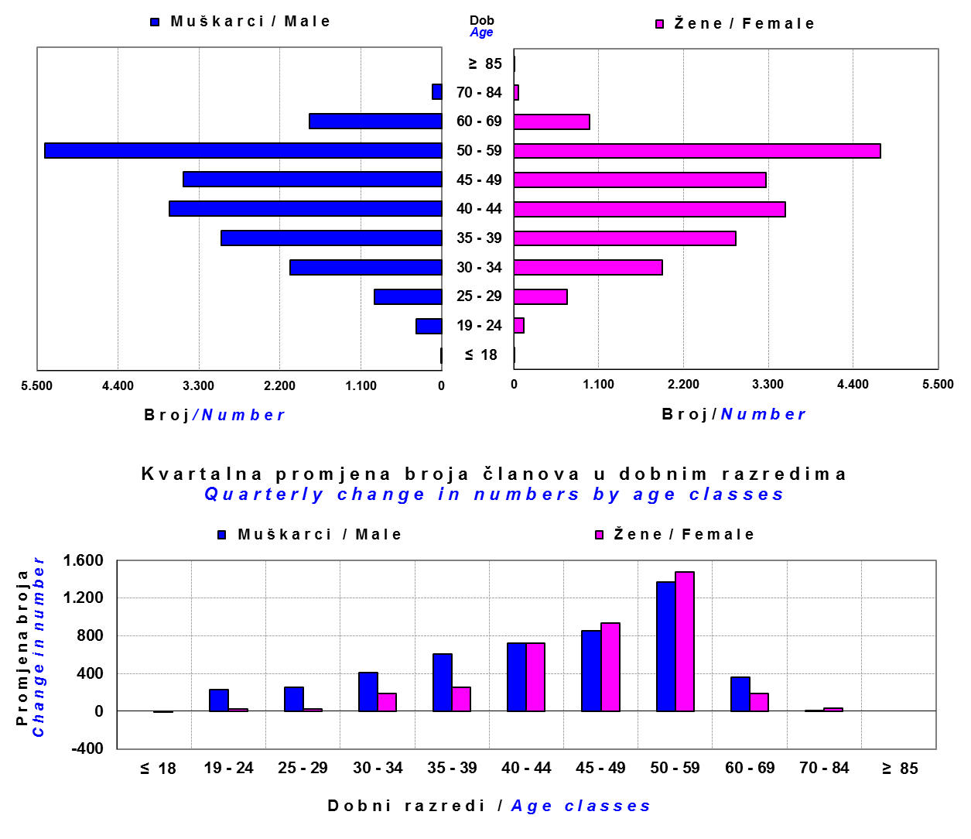

Izvor / Source: DMD-ovi / DMDs

Sadržaj / Contents

 |  |  |  |  |  |  |  |  | stranica / page 19

20 Tablica 21 - Graf 12
...
Dobrovoljno mirovinsko društvo Voluntary pension fund management company | Zatvoreni dobrovoljni mirovinski fond Closed voluntary pension fund | Cijene udjela ZDMF-ova ZDMFs' unit prices |  | Prinosi ZDMF-ova / ZDMFs' rates of return
Raiffeisen d.d. | ZDMF T-HT | 231.2590 | 231.5767 | -0.14% | -0.87% | 1.92% | 2.05% | 7.27% | 20.12.2006.
Izvor / Source: HANFA

Grafikon 12: Mjesečni prinosi ZDMF-ova |  |  |  |  |  |  |  |  | Studeni 2018.
Chart 12: ZDMF monthly rates of return |  |  |  |  |  |  |  |  | November 2018

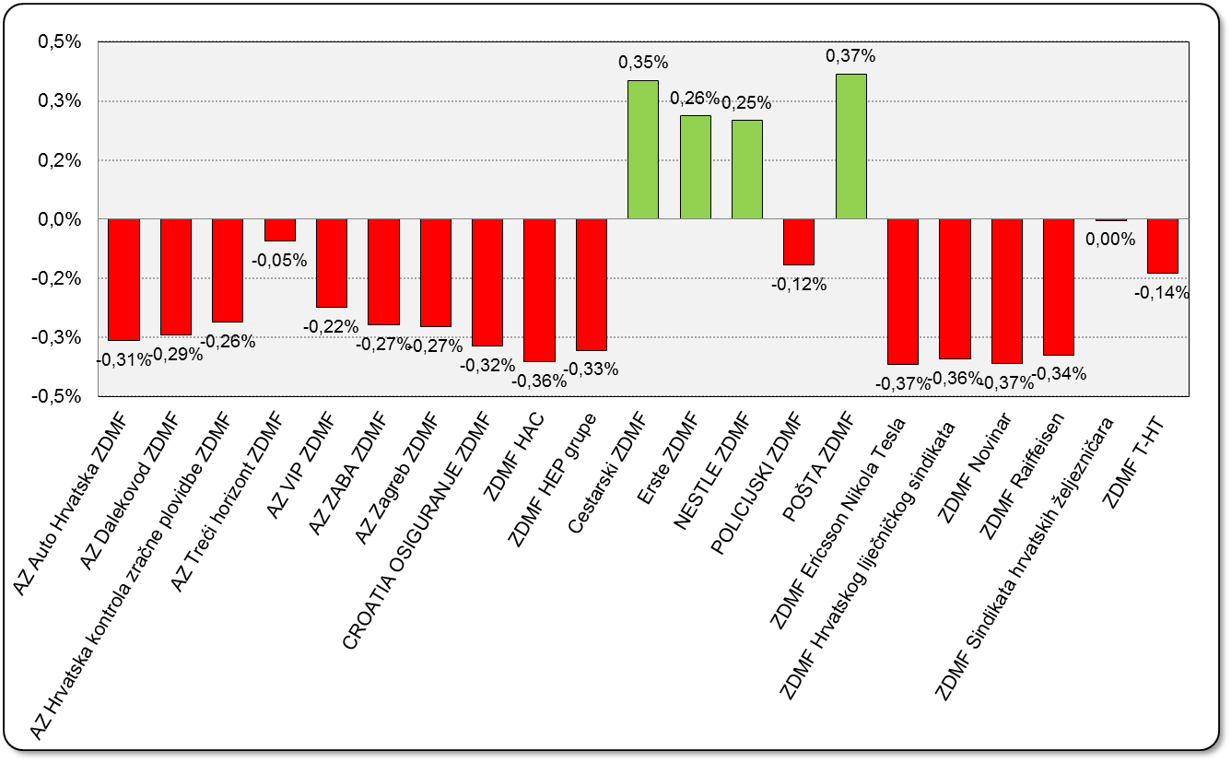

Izvor / Source: HANFA

Sadržaj / Contents

 |  |  |  |  |  |  |  |  | stranica / page 20

21 Tablica 22,23 - Graf 13,14
...
 |  |  | Izvor / Source: HANFA

Tablica 23: Broj korisnika i broj ugovora u zadnjih godinu dana |  |  | Grafikon 14: Broj korisnika i broj ugovora u zadnjih godinu dana | Kvartalni podaci Quarterly data
Table 23: Number of pensioners and contracts over the past year |  |  | Chart 14: Number of pensioners and contracts over the past year
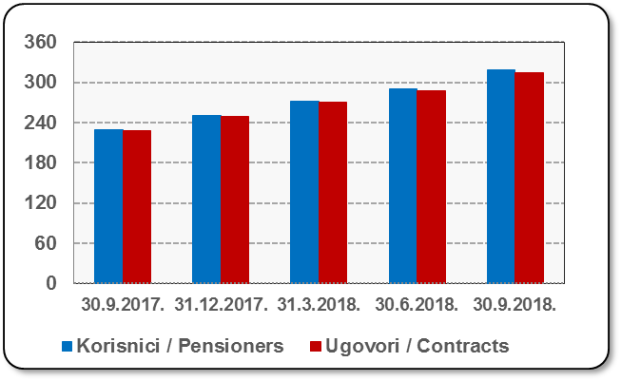
Mjesec Month | Korisnici Pensioners | Ugovori Contracts
30.9.2017. | 230 | 228
31.12.2017. | 251 | 249
31.3.2018. | 272 | 270
30.6.2018. | 290 | 287
30.9.2018. | 318 | 315
Izvor / Source: HANFA

 |  |  | Izvor / Source: HANFA

Sadržaj / Contents
...

22 Tablica 24,25 - Graf 15,16
...
 |  |  | Izvor / Source: HANFA

Tablica 25: Broj korisnika i broj ugovora u zadnjih godinu dana |  |  | Grafikon 16: Broj korisnika i broj ugovora u zadnjih godinu dana | Kvartalni podaci Quarterly data
Table 25: Number of pensioners and contracts over the past year |  |  | Chart 16: Number of pensioners and contracts over the past year
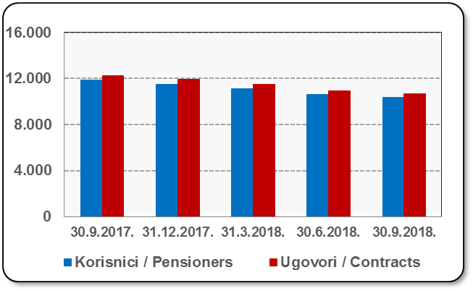
Mjesec Month | Korisnici Pensioners | Ugovori Contracts
30.9.2017. | 11,842 | 12,255
31.12.2017. | 11,521 | 11,909
31.3.2018. | 11,104 | 11,464
30.6.2018. | 10,609 | 10,932
30.9.2018. | 10,338 | 10,646
Izvor / Source: HANFA

 |  |  | Izvor / Source: HANFA

Sadržaj / Contents
...

24 Tablica 27 - Graf 17
...
 | * u tisućama kuna / in thousand HRK
23 | Životna osiguranja kod kojih osiguranik na sebe preuzima investicijski rizik Assurance/insurance linked with units of investment funds - unit-linked | 53,123 | 426,927 | 4,244 | 202,126
24 | Tontine Tontine | - | - | - | -
25 | Osiguranje s kapitalizacijom isplate Assurance with paid-up sum assured | - | - | - | -
 | UKUPNO (neživotna osiguranja, vrste 01 - 18) TOTAL (non-life insurance, lines 01 -18) | 8,291,986 | 6,199,179 | 3,821,691 | 2,943,578
 | UKUPNO (životna osiguranja, vrste 19 - 25) TOTAL (life assurance 19 - 25) | 1,496,355 | 2,870,212 | 55,582 | 2,047,968
 | UKUPNO / TOTAL | 9,788,341 | 9,069,391 | 3,877,273 | 4,991,547
Izvor / Source: HANFA

Grafikon 17: Udio bruto zaračunate premije po vrstama osiguranja
Chart 17: Gross Written Premium by Line of Insurance
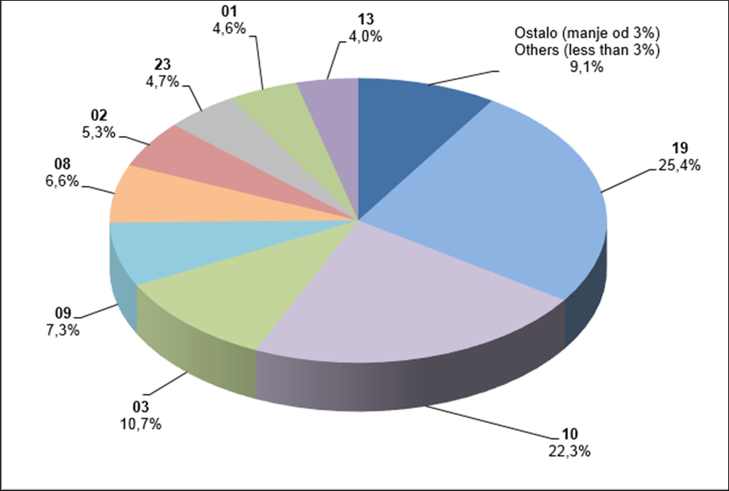

Izvor / Source: HANFA

Sadržaj / Contents
...

25 Graf 18
Grafikon 18: Udio zaračunate bruto premije i likvidiranih šteta po društvima za osiguranje po vrstama osiguranja za period od 1. siječnja do 30. studenog 2018.
Chart 18: Share of written premium and claims settled per line of insurances for the period 1 January - 30 November 2018
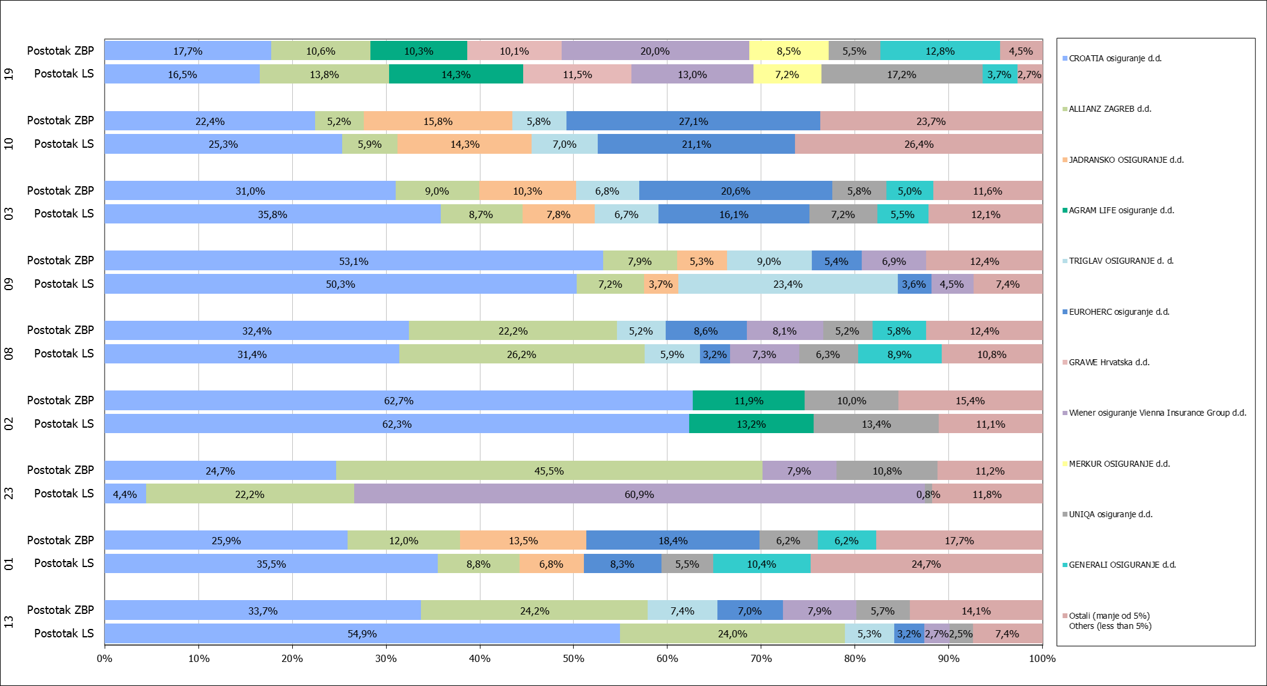

Izvor / Source: HANFA

Napomena: Grafikon prikazuje društva za osiguranje sa zaračunatom bruto premijom većom od 5% ukupne zaračunate bruto premije u promatranoj vrsti osiguranja.
Grafikon prikazuje samo vrste osiguranja sa zaračunatom bruto premijom većom od 3% ukupne zaračunate bruto premije tržišta osiguranja u RH.
Kratice ZBP i LŠ redom predstavljaju zaračunatu bruto premijiu i likvidirane štete

Note:The chart represents insurance companies with written premium greater then 5% of total written premium of the presented line of insurance.
Chart represents lines of insurance with written premium greater then 3% of total written premium of Croatian insurance market.
Abbreviations ZBP and LŠ stands for written premium and claims settled respectively.

Vrste osiguranja / line of insurance:
...

